1-1
工程款支付证书
工程名称 |  | G312线K4224+600-K4242+102段隔离墩修复及防眩板完善工程 |  |  |  |  | 建设单位 |  |  |  |  |  |  | ERP编号 |  | 14065 | 档案编号
合同金额 |  | 4,160,215.35 |  |  | 中标时间 | 2021-06-29 | 已提供工程资料 |  | 中标通知书、施工合同 |  |  |  |  | 保存地址 |  | 合肥 | 责任单位 |  | 西部大区
决算金额 |  |  |  |  | 决算时间 |  | 项目部印章 |  | 无 |  |  |  |  | 施工人 |  | 方德亮 | 区域责任人 | 孙健 | 省办负责人 | 孙健
序号 | 经营填写 |  |  |  |  | 工程填写 | 经营填写 |  |  | 财务填写 |  | 经营、工程、质安填写 |  | 区域负责人 |  | 申请部门填写财务核对 |  |  | 本次支付 金额 | 剩余款项
 | 到款情况 |  |  |  |  |  | 暂列金 |  |  | 代缴税金 |  | 其他扣款 |  | 预留款 |  | 成本票
 | 日期 | 工程款金额 | 周转金金额 | 到款银行 | 到款账户 | 完成进度 | 比例 | 金额 | 备注 | 金额 | 备注 | 金额 | 备注 | 金额 | 备注 | 供货单位 | 合同额 | 成本票额
1 | 2021-08-05 |  | 32122.00 | 徽行 | 5206 8432 3131 0000 02 |  |  |  |  |  |  |  | 转账费下次扣 |  |  | 新疆新纪元项目管理咨询有限公司-招标代理费 开户行：乌鲁木齐银行友好南路支行 账号：0000 0200 2011 0055 1547 15 |  |  | 32,122.00

合计 |  | 0 | 32122.00 |  |  |  | - | 0.00 |  | 0.00 |  | 0.00 | - | 0.00 | - | - |  |  | 32,122.00 | 0.00
本次结算、支付明细 |  | 应支付金额 |  |  | 32122.00 |  | 本次支付金额 |  |  |  |  |  | 小写 | 32,122.00
 |  | 已支付金额 |  |  | 0.00 |  |  |  |  |  |  |  | 大写 | RMB32122
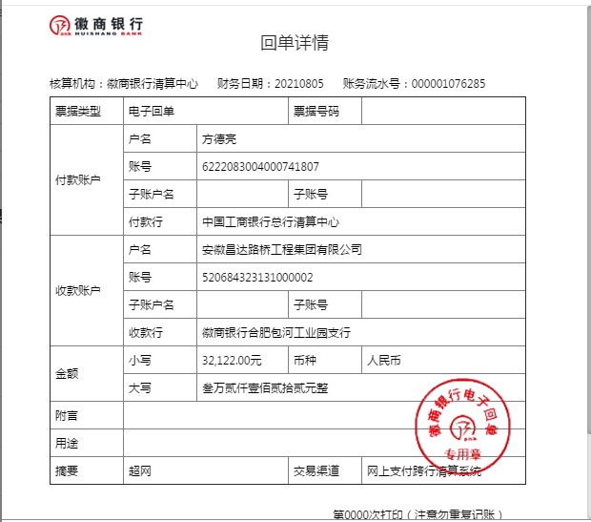
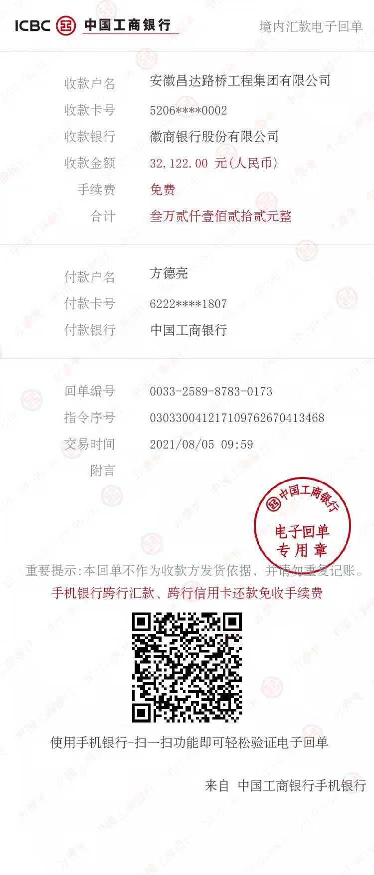

1-2
工程款支付证书
工程名称 |  | G312线K4224+600-K4242+102段隔离墩修复及防眩板完善工程 |  |  |  |  | 建设单位 |  |  |  |  |  |  | ERP编号 |  | 14065 | 档案编号
合同金额 |  | 4,160,215.35 |  |  | 中标时间 | 2021-06-29 | 已提供工程资料 |  | 中标通知书、施工合同 |  |  |  |  | 保存地址 |  | 合肥 | 责任单位 |  | 西部大区
决算金额 |  |  |  |  | 决算时间 |  | 项目部印章 |  | 无 |  |  |  |  | 施工人 |  | 方德亮 | 区域责任人 | 孙健 | 省办负责人 | 孙健
序号 | 经营填写 |  |  |  |  | 工程填写 | 经营填写 |  |  | 财务填写 |  | 经营、工程、质安填写 |  | 区域负责人 |  | 申请部门填写财务核对 |  |  | 本次支付 金额 | 剩余款项
 | 到款情况 |  |  |  |  |  | 暂列金 |  |  | 代缴税金 |  | 其他扣款 |  | 预留款 |  | 成本票
 | 日期 | 工程款金额 | 周转金金额 | 到款银行 | 到款账户 | 完成进度 | 比例 | 金额 | 备注 | 金额 | 备注 | 金额 | 备注 | 金额 | 备注 | 供货单位 | 合同额 | 成本票额
1 | 2021-08-05 |  | 32122.00 | 徽行 | 5206 8432 3131 0000 02 |  |  |  |  |  |  |  | 转账费下次扣 |  |  | 新疆新纪元项目管理咨询有限公司-招标代理费 开户行：乌鲁木齐银行友好南路支行 账号：0000 0200 2011 0055 1547 15 |  |  | 32,122.00
2 | 2021-09-09 | 2,080,107.68 |  | 中行蜀山支行 | 1752 5719 0682 |  | 1.0% | 20,801.08 |  | 41602.16 | 企税 | 350.00 | 转账费 | 702,633.86 | 暂扣企税 | 昌吉市融汇源商贸有限公司-矩形梁 开户行：新疆昌吉农村商业银行西外环南路支行 账号：8062 2001 2010 1009 7661 8 | 640,008.00 |  | 640,008.00
 |  |  |  |  |  |  |  |  |  | 213549.57 | 增值税及附加 | 500.00 | 外经证 |  |  | 新疆陇海优金设备租赁有限公司-机械 开户行：工商银行新疆分行乌鲁木齐友好北路支行 账号：3002 0133 0920 0073 883 | 290,000.00 |  | 290,000.00
 |  |  |  |  |  |  |  |  |  | 3538.09 | 水利基金 | 13,000.00 | 建造师占用费6500*2
 |  |  |  |  |  |  |  |  |  |  |  | 51.00 | 印章

合计 |  | 2080107.68 | 32122.00 |  |  |  | - | 20,801.08 |  | 258,689.82 |  | 13,901.00 | - | 702,633.86 | - | - |  |  | 962,130.00 | 154073.92
本次结算、支付明细 |  | 应支付金额 |  |  | 930008.00 |  | 本次支付金额 |  |  |  |  |  | 小写 | 930,008.00
 |  | 已支付金额 |  |  | 0.00 |  |  |  |  |  |  |  | 大写 | RMB930008
